实体关系图
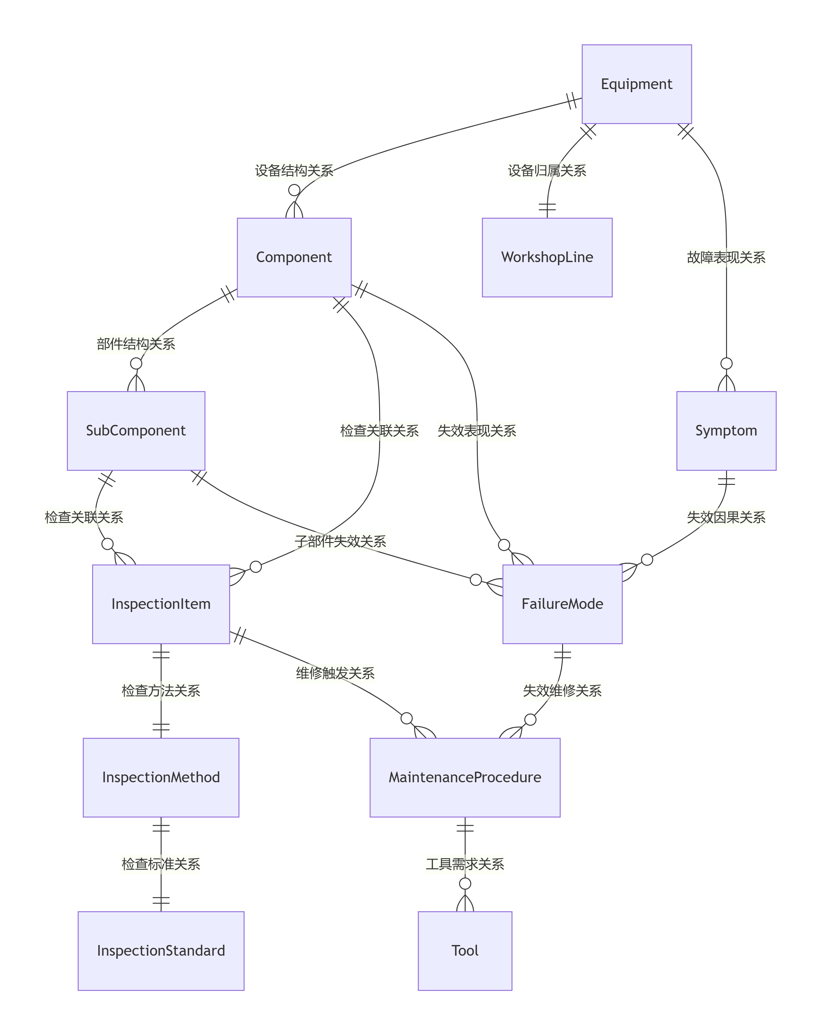
||--o{：一对多关系 ||--||：一对一关系
一、设备结构管理链路 核心路径： Equipment（设备） → Component（部件） → SubComponent（子部件）
二、设备定检链路 核心路径：Component/SubComponent（部件/子部件） → InspectionItem（检查项） → InspectionMethod（检查方法） → InspectionStandard（检查标准）
三、维修执行链路 核心路径：InspectionItem（检查项） → MaintenanceProcedure（维修程序） ← FailureMode（失效模式） | 工具准备：MaintenanceProcedure（维修程序） → Tool（工具） 每个维修程序需要特定的工具（如扭矩扳手、对中仪），记录工具数量、是否为专用工具及是否必须使用

